Tasks
 |  |  |  |  |  |  |  |  | GUT |  |  |  | TIMING
id | Status | Dt Opened | Dt Closed | Column1 | Description | Area2 | Area3 | Ciclo Desp Melhoria | Gravity | Urgency | Tendency | SUM | TIMING | Plan Exec Time/Speed (hr) | Real Execution Time/Speed (hr) | Comments
 | C | 2017-09-29 |  |  | Reiniciar estudos de Automation | Work | Treinamento | D | 1 | 1 | 1 | 3 | 2
 | C | 2017-09-29 |  |  | Projeto Básico de Automation do Ponto | Work | Automation | M | 3 | 4 | 1 | 8 | 2
 | C | 2017-08-07 |  |  | Atualização no Travel Guide | Work | Travels | M | 2 | 3 | 4 | 9 | 2
 | C | 2017-08-07 |  |  | Vacation Plan (Leo, Lolis, Anand) | Work | Vacation | C | 1 | 2 | 2 | 5 | 1
 | O | 2017-08-07 |  |  | STASH mail - Trevor / Gaio | Work | Automation | C | 4 | 5 | 4 | 13 | 4 | 0:30:00
 | C | 2017-08-07 |  |  | Citrix mail | Work | Citrix | D | 3 | 4 | 4 | 11 | 2
 | W | 2017-08-07 |  |  | Bamboo Mail Gaio | Work | Automation | C | 4 | 5 | 4 | 13 | 5 | 0:05:00
 | O | 2017-08-07 |  |  | Testing Discission - Defects Analysis | Work | Automation | ? | 4 | 4 | 3 | 11 | 1
 | O | 2017-08-07 |  |  | Test discuss - Manual Tests | Work | Tests | C | 4 | 4 | 2 | 10 | 2
 | C | 2017-08-07 |  |  | Denize - Ponto corrections | Work | Ponto | ? | 2 | 1 | 1 | 4 | 3
 | A | 2017-08-07 |  |  | Lolis - Defenders stories | Work | Tests | C | 2 | 2 | 2 | 6 | 4
 | C | 2017-08-07 |  |  | Employee approval - Discussion feedback stage | Work | Appraisal | M | 3 | 4 | 4 | 11 | 3 | 1:00:00
 | O | 2018-08-14 |  |  | Manage Next Travelers ! | Work | Travels | C | 4 | 4 | 5 | 13

 | STATUS:

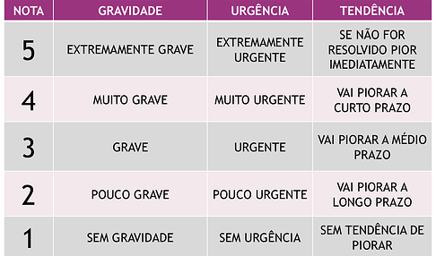
 | C - Created
 | A- Analysed / Action pending |  |  |  |  | KPI |  |  |  |  |  | TIMING
 | O - Ongoing |  |  |  |  | KPI |  |  |  |  |  | 5 - Muito Rapido |  | poucos minutos
 | W - Waiting some response / feedback |  |  |  |  | MasterC |  |  |  |  |  | 4 - Rapido |  | Até 30 minutos
 | D - Done |  |  |  |  | RH |  |  |  |  |  | 3 - Medio |  | Até 1 Hora
 | x-Canceled-F*k |  |  |  |  | Basic Train |  |  |  |  |  | 2 - Demorado |  | 1 ou 2 Horas
 |  |  |  |  |  |  |  |  |  |  |  | 1 - Muito Demorado |  | Muita Horas
 |  |  |  |  |  | personal
 |  |  |  |  |  | Ponto |  |  |  | GUT:
 |  |  |  |  |  | Trainning |  |  |  | G= 1 para ocorrências de baixa gravidade e G=5 para ocorrências grave;
 |  |  |  |  |  | Organize |  |  |  | U= 1 para baixa urgência e U= para alta urgência de solução
 |  |  |  |  |  | IMG |  |  |  | T= 1 a situação não irá piorar se nada for feito e T=5 a situação irá ficar muito pior se nada for feito.

